MCQ-Mode3
سوال | گزینه یک | گزینه دو | گزینه سه | گزینه چهار | پاسخ درست | عکس
این تصویر مربوط به کدام غذاست که در شهر شهرکرد استان چهارمحال و بختیاری که به‌عنوان وعدهٔ غذای اصلی خورده می‌شود؟ | امگشت پلو | ابگوشت کشک | شوربای قیمه ریزه | خرما وروین (خرما با روغن حیوانی اصل کرمانشاه) | 3 | 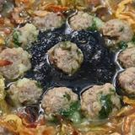
این تصویر مربوط به کدام غذاست که در شهر شیراز استان فارس که به‌عنوان وعدهٔ ناهار خورده می‌شود؟ | ◾🍲اش گوشت بوشهری نذری روز ۲۸ صفر🍲◾ | اش کدو چهارمحال و بختیاری | قیمه به | خورش نعنا جعفری | 3 | 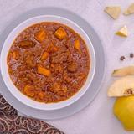
این تصویر مربوط به کدام غذاست که در شهر سنندج استان کردستان که به‌عنوان وعدهٔ شام خورده می‌شود؟ | نان نارگیلی تبریز | مشکوفی با ارد برنج و نشاسته | خورش شوید خولی | ترخینه، اش خوش مزه وپر خاصیت در فصل سرما | 4 | 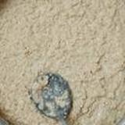
این تصویر مربوط به کدام غذاست که در استان مازندران که به‌عنوان وعدهٔ غذای اصلی خورده می‌شود؟ | جغور بغور با جگر سیاه گوسفندی | کباب دیزی همدان | مشکوفی قالبی | شکر پلو بوشهری | 1 | 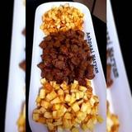
این تصویر مربوط به کدام غذاست که در شهر رشت استان گیلان؟ | چکدرمه یا پلو گوشت ترکمنی | اش بادمجان | اش درشته دزفول | پلا کباب (محلی گیلان) | 4 | 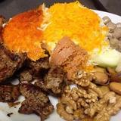
این تصویر مربوط به کدام غذاست که در شهر تبریز استان اذربایجان شرقی که به‌عنوان وعدهٔ روزمره / خانوادگی خورده می‌شود؟ | کوفته قمی | قورمه سبزی تبریز | حلوای زعفرانی تبریز | اش دندونی تبریز | 3 | 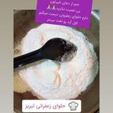
این تصویر مربوط به کدام غذاست که در شهر تبریز استان اذربایجان شرقی که به‌عنوان وعدهٔ روزمره / خانوادگی خورده می‌شود؟ | خلابی | گیجاواش | دسر کشک و لبو | شیله | 4 | 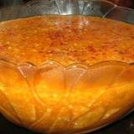
این تصویر مربوط به کدام غذاست که در شهر سنندج استان کردستان که به‌عنوان وعدهٔ ناهار خورده می‌شود؟ | پلو ماش و قمری | قطاب مازندران | کوفته سماق کردی | اش رشته بابلی | 3 | 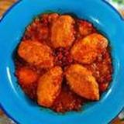
این تصویر مربوط به کدام غذاست که در شهر شیراز استان فارس؟ | مرغ مسمای شیرازی | شیرینی اب دندون | خورش ترش تره | اش شولی اصفهان | 1 | 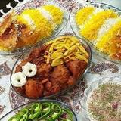
این تصویر مربوط به کدام غذاست که در استان مازندران که به‌عنوان وعدهٔ غذای اصلی خورده می‌شود؟ | ابگوشت سفید (ابگوشت ساوه) | هلی دشکن هلی کتنی یا فکتنی شمالی | اش اوماج | قورمه کدو سبز | 4 | 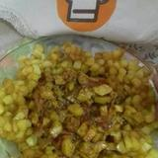
این تصویر مربوط به کدام غذاست که در شهر رشت استان گیلان که به‌عنوان وعدهٔ روزمره / خانوادگی خورده می‌شود؟ | اش شله ماشکی | قیمه رشتی | کوفته تبریزی دستپخت مامان جون | کویی اش | 4 | 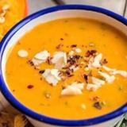
این تصویر مربوط به کدام غذاست که در شهر تبریز استان اذربایجان شرقی که به‌عنوان وعدهٔ دسر خورده می‌شود؟ | یتیمچه کدو | نان خمیر تره | اسفنا پهلو غذای مخصوص مازندران امل | حلوای ترح ترک تبریز | 4 | 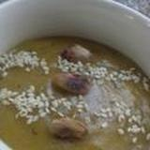
این تصویر مربوط به کدام غذاست که در شهر Unknown استان unknown که به‌عنوان وعدهٔ ناهار خورده می‌شود؟ | برنج سرخ کرده | کاچی زرد (ساده) | ساندویچ چغور پغور | حلوای خرما بوشهری | 3 | 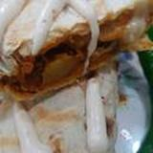
این تصویر مربوط به کدام غذاست که به‌عنوان وعدهٔ شام خورده می‌شود؟ | اش ترخینه با مرغ دودی | پیشمه یک نوع شیرینی ترکمنی | کوفته سبزی شیرازی | کشک بادمجون کرمانشاهی | 4 | 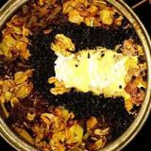
این تصویر مربوط به کدام غذاست که در استان مازندران که به‌عنوان وعدهٔ نان خورده می‌شود؟ | اش مصطفی (اراکی) | نان کماج خرمایی | تارت میرزا قاسمی | خورش الو | 2 | 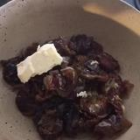
این تصویر مربوط به کدام غذاست که در شهر شیراز استان فارس که به‌عنوان وعدهٔ ناهار خورده می‌شود؟ | باسترما پلو | پلا کباب (محلی گیلان) | اش عباسعلی | اش کارده فارس | 4 | 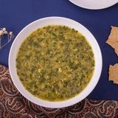
این تصویر مربوط به کدام غذاست که در شهر تبریز استان اذربایجان شرقی که به‌عنوان وعدهٔ دسر خورده می‌شود؟ | نان اهری تبریز | خورش کنگر | خورش دختر لوس گیلان | شربت ابغوره | 1 | 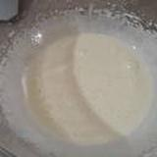
این تصویر مربوط به کدام غذاست که در شهر قزوین استان قزوین که به‌عنوان وعدهٔ شیرینی خورده می‌شود؟ | شیرینی نان چای قزوین | خورش گل در چمن | کماج کنجدی با فر دستساز | اش ترخینهساده | 1 | 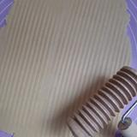
این تصویر مربوط به کدام غذاست که در شهر اهواز استان خورستان که به‌عنوان وعدهٔ غذای اصلی خورده می‌شود؟ | خورش مرغ ترش | اش دوغ فارس | دیشلیق | اش گوشت و بلغور (اندیمشک) | 4 | 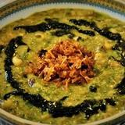
این تصویر مربوط به کدام غذاست که در شهر زنجان استان زنجان؟ | اش خشکبار | اش ترشک | شیرین پلو زنجانی | حمص غذای عربی خوزستان | 3 | 